关系图
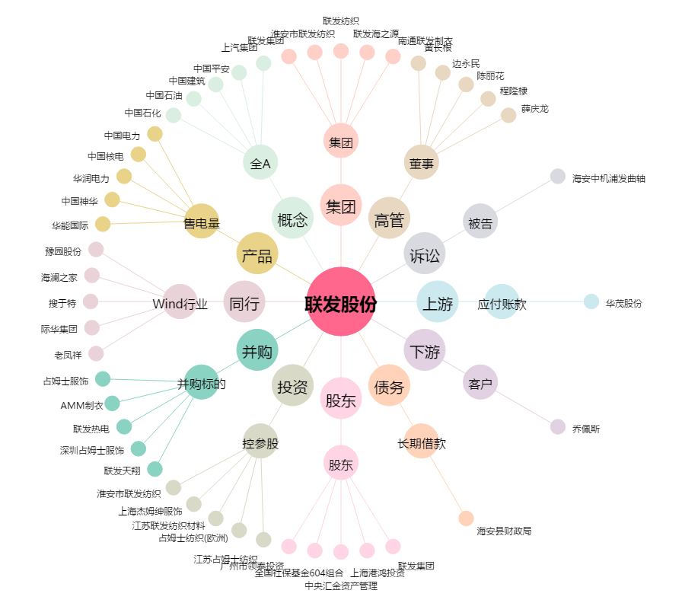
联发股份[002394.SZ] - 关系概览图

